Sheet1
天津一商询价报价表

供应商信息
单位名称
单位地址
营业执照注册日期
联系人 |  | 电话
工程项目名称 | 天津一商员工食堂采购餐盒
技术需求及商务要求 | 采购餐盒要求质量符合食品安全标准。比价按照规格每箱单价进行对比。
实施周期 | 4天 |  |  | 拦标价 | 270.00
合同付款周期及质保金到期支付 | 先款后货
报价时间 |  | 报价有效期 |  | 六个月 | 付款方式 | 电汇
产品情况及提供服务
商品名称 | 品牌规格 | 单位 | 数量 | 单价 | 金额 | 税率 | 备注
餐盒 | 塑料 透明/四格/150盒 | 箱 | 1 | 0.00 | 0.00 | %
餐盒 | 塑料 透明/1000方/300盒 | 箱 | 1 | 0.00 | 0.00 | %
餐盒 | 塑料 透明/250方/圆/450盒 | 箱 | 1 | 0.00 | 0.00 | %
合计 |  |  |  |  | 0.00
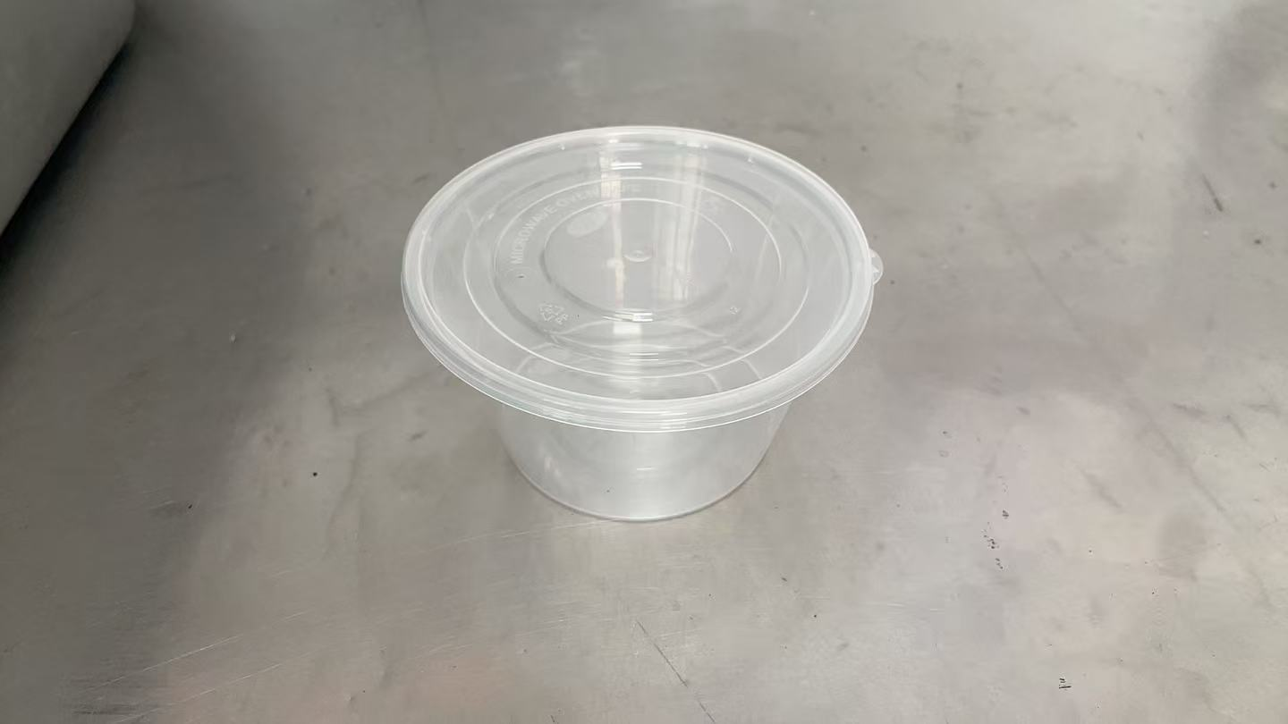 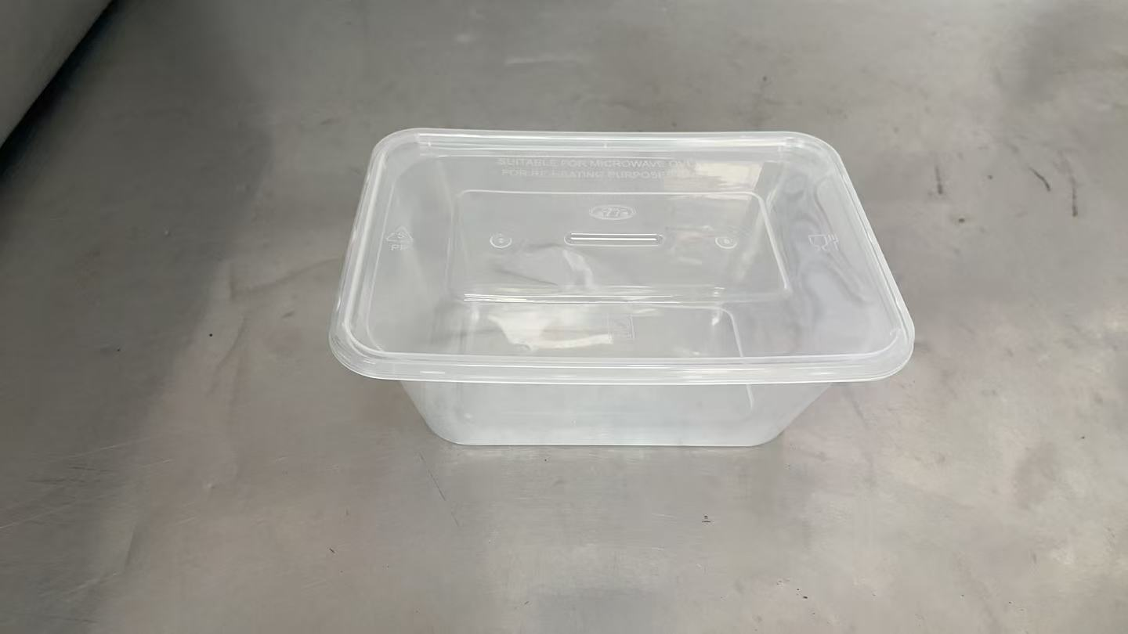 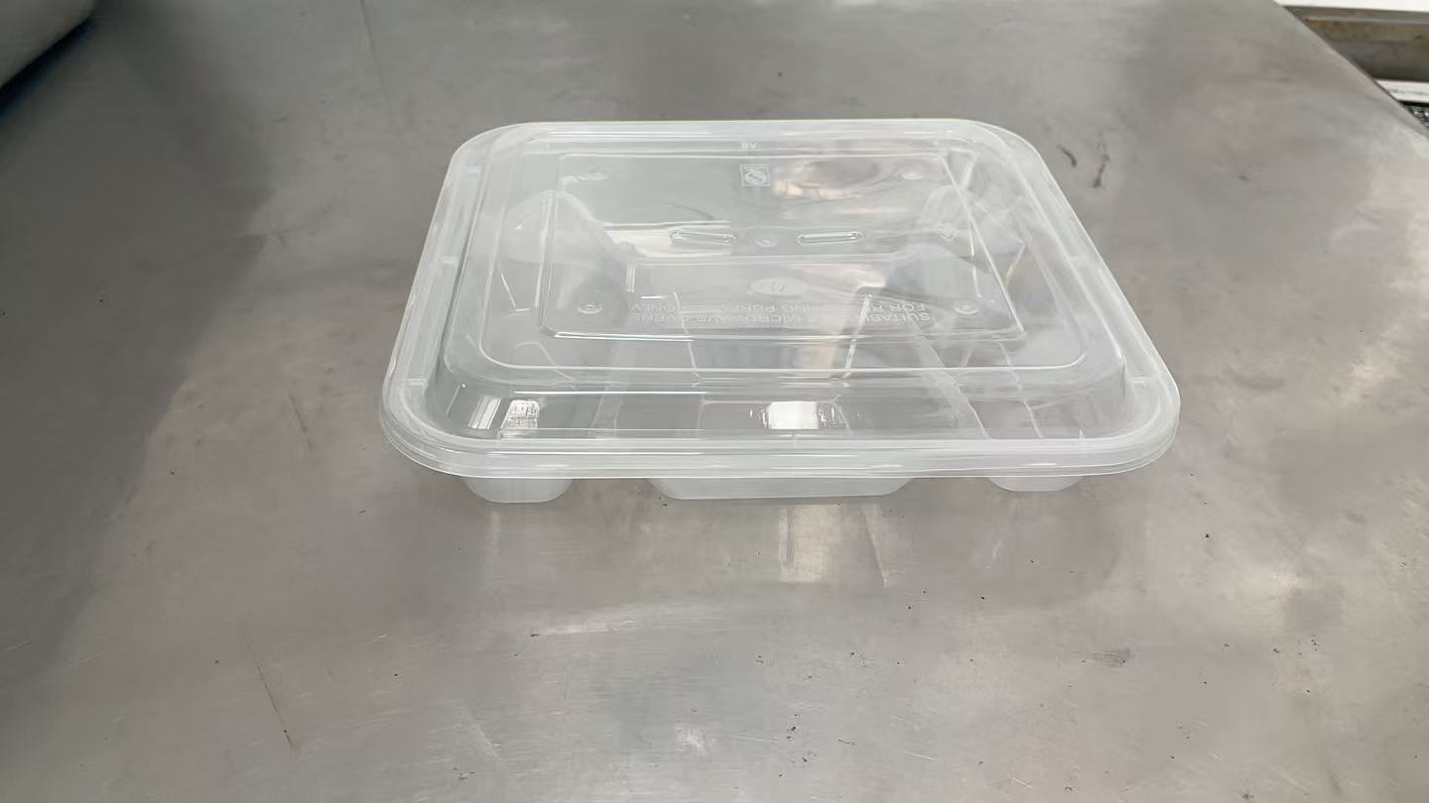
注：1、报价单位所报价格应包含增值税专用发票。2、报价单位可采取现场报价或邮箱报价（tjysztb@163.com） 两种方法，报价单需由报价单位加盖本公司公章，邮箱报价需以PDF格式按照询价单位规定时间内上传。报价邮件名称及报价PDF文件名格式均为“招采项目名称+报价单位名称”。3、我单位已到项目现场进行踏勘，对于项目整体要求(包括但不限于施工内容、施工进度、施工材料品牌数量要求等) 已全部知悉。

